Workflow Inter-Équipes (SM ↔ BC
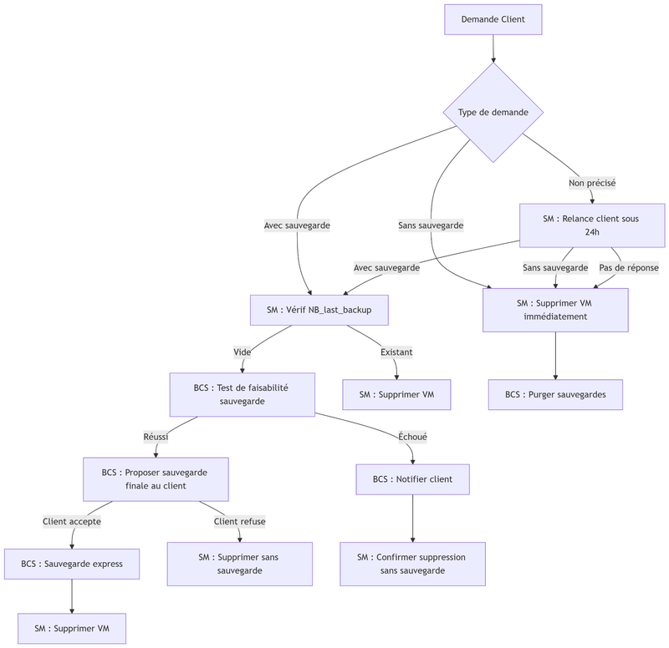

Diagramme de Cas d'Usage
